Liste organismes VITEK MS v3.3
Titre: VITEK_MS_guide_gestion_résultats_V2.0 |  | MYLA IVD v3.3
Rédigée par J. Dumaresq, MC Domingo et P. Dufresne | 5 avril 2017 | (nouvelles espèces en caractères gras)
Version 2.0 | 3 octobre 2025
A
B
C
D
E
F
G
H
I
J
K
L
M
N
O
P
Q
R
S
T
U
V
W
X
Y
Z
Identification affichée pour les sous-espèces, les espèces ou les groupes d’espèces | Particularité | Sous-espèces ou espèces incluses | Ancien nom dans la v3.2 | Nom à rapporter (si différent du nom fourni par le VITEK MS) | Règne | Commentaires recommandés pour affichage au rapport | Autres commentaires pour technologistes/microbiologistes | Sp. validée ou testée au LSPQ | Souches panels LSPQ pour validation (# isolat)
A
Abiotrophia defectiva |  | Abiotrophia defectiva |  |  | Bactérie |  |  | Oui | #141
Acetobacter aceti |  | Acetobacter aceti |  |  | Bactérie
Acetobacter pasteurianus |  | Acetobacter pasteurianus |  |  | Bactérie
Acholeplasma laidlawii |  | Acholeplasma laidlawii |  |  | Bactérie
Achromobacter denitrificans |  | Achromobacter denitrificans |  |  | Bactérie |  |  |  | #62
Achromobacter insolitus |  | Achromobacter insolitus |  |  | Bactérie
Achromobacter marplatensis |  | Achromobacter marplatensis |  |  | Bactérie
Achromobacter piechaudii |  | Achromobacter piechaudii |  |  | Bactérie
Achromobacter spanius |  | Achromobacter spanius |  |  | Bactérie
Achromobacter xylosoxidans |  | Achromobacter xylosoxidans |  |  | Bactérie |  |  | Oui | #61
Acidaminococcus intestini |  | Acidaminococcus intestini |  |  | Bactérie
Acidipropionibacterium acidipropionici |  | Acidipropionibacterium acidipropionici | Propionibacterium acidipropionici |  | Bactérie | Anciennement Propionibacterium acidipropionici | Nouveau nom MYLA V4.6.1 | Oui
Acidipropionibacterium jensenii |  | Acidipropionibacterium jensenii |  |  | Bactérie | Anciennement Propionibacterium jensenii
Acidovorax delafieldii |  | Acidovorax delafieldii |  |  | Bactérie
Acidovorax soli |  | Acidovorax soli |  |  | Bactérie
Acidovorax temperans |  | Acidovorax temperans |  |  | Bactérie
 |  | Acinetobacter baumannii |  |  | Bactérie |  |  | Oui | #62
Acinetobacter beijerinckii |  | Acinetobacter beijerinckii |  |  | Bactérie
Acinetobacter bereziniae |  | Acinetobacter bereziniae |  |  | Bactérie
Acinetobacter calcoaceticus |  | Acinetobacter calcoaceticus |  |  | Bactérie | Membre du complexe A. baumanii-calcoaceticus
Acinetobacter courvalinii |  | Acinetobacter courvalinii |  |  | Bactérie
Acinetobacter guillouiae |  | Acinetobacter guillouiae |  |  | Bactérie
Acinetobacter gyllenbergii |  | Acinetobacter gyllenbergii |  |  | Bactérie
Acinetobacter haemolyticus |  | Acinetobacter haemolyticus |  |  | Bactérie
Acinetobacter johnsonii |  | Acinetobacter johnsonii |  |  | Bactérie
Acinetobacter junii |  | Acinetobacter junii |  |  | Bactérie
Acinetobacter lwoffii |  | Acinetobacter lwoffii |  |  | Bactérie
Acinetobacter nosocomialis |  | Acinetobacter nosocomialis |  |  | Bactérie | Membre du complexe A. baumanii
Acinetobacter pittii |  | Acinetobacter pittii |  |  | Bactérie | Membre du complexe A. baumanii
Acinetobacter radioresistens |  | Acinetobacter radioresistens |  |  | Bactérie
Acinetobacter schindleri |  | Acinetobacter schindleri |  |  | Bactérie
Acinetobacter seifertii |  | Acinetobacter seifertii |  |  | Bactérie | Membre du complexe A. baumanii
Acinetobacter ursingii |  | Acinetobacter ursingii |  |  | Bactérie
Acremonium polychromum |  | Acremonium polychromum |  |  | Champignon filamenteux |  |  | non
Acremonium sclerotigenum |  | Acremonium sclerotigenum |  | Acremonium egyptiacum | Champignon filamenteux | Synonyme d'Acremonium sclerotigenum | A. egyptiacum appelation correcte selon De Hoog et al. 2024 (PMID: 37882528) | OUI | L00320605 (SENS)
Actinobacillus capsulatus |  | Actinobacillus capsulatus |  |  | Bactérie
Actinobacillus lignieresii/pleuropneumoniae | Taxon mixte | Actinobacillus lignieresii Actinobacillus pleuropneumoniae |  |  | Bactérie
Actinobacillus rossii |  | Actinobacillus rossii |  |  | Bactérie
Actinobacillus seminis |  | Actinobacillus seminis |  |  | Bactérie
Actinobacillus suis/equuli | Taxon mixte | Actinobacillus equuli Actinobacillus equuli ssp haemolyticus Actinobacillus suis |  |  | Bactérie
Actinobacillus ureae |  | Actinobacillus ureae |  |  | Bactérie
Actinobaculum suis |  | Actinobaculum suis |  |  | Bactérie
Actinomadura latina |  | Actinomadura latina |  |  | Bactérie
Actinomadura nitritigenes |  | Actinomadura nitritigenes |  |  | Bactérie
Actinomucor elegans |  | Actinomucor elegans |  |  | Bactérie
Actinomyces bovis |  | Actinomyces bovis |  |  | Bactérie
Actinomyces denticolens |  | Actinomyces denticolens |  |  | Bactérie
Actinomyces gerencseriae |  | Actinomyces gerencseriae |  |  | Bactérie |  |  | Oui
Actinomyces graevenitzii |  | Actinomyces graevenitzii |  |  | Bactérie |  |  | Oui
Actinomyces israelii |  | Actinomyces israelii |  |  | Bactérie |  |  | Oui
Actinomyces naeslundii |  | Actinomyces naeslundii |  |  | Bactérie |  |  | Oui
Actinomyces oris/viscosus | Taxon mixte | Actinomyces oris Actinomyces viscosus |  |  | Bactérie |  |  | Oui
Actinomyces urogenitalis |  | Actinomyces urogenitalis |  |  | Bactérie |  |  | Oui
Actinotignum schaalii | ! | Actinotignum schaalii |  |  | Bactérie | Anciennement Actinobaculum schaalii | Identification croisée possible avec Actinotignum sanguinis (manuel v3.3) | Oui
Aeribacillus pallidus |  | Aeribacillus pallidus |  |  | Bactérie
Aerococcus christensenii |  | Aerococcus christensenii |  |  | Bactérie
Aerococcus sanguinicola |  | Aerococcus sanguinicola |  |  | Bactérie
Aerococcus urinae |  | Aerococcus urinae |  |  | Bactérie |  |  |  | #104
Aerococcus viridans | ! | Aerococcus viridans |  |  | Bactérie |  | Identification croisée possible avec Aerococcus urinaeequi (LSPQ). | Oui | #105
Aeromonas dhakensis |  | Aeromonas dhakensis |  |  | Bactérie
Aeromonas encheleia |  | Aeromonas encheleia |  |  | Bactérie
Aeromonas enteropelogenes |  | Aeromonas enteropelogenes |  |  | Bactérie
Aeromonas eucrenophila |  | Aeromonas eucrenophila |  |  | Bactérie
Aeromonas hydrophila | Groupe d'espèce et sous-espèce(s) | Aeromonas hydrophila Aeromonas hydrophila ssp hydrophila |  |  | Bactérie |  |  | Oui
Aeromonas jandaei |  | Aeromonas jandaei |  |  | Bactérie
Aeromonas media |  | Aeromonas media |  |  | Bactérie
Aeromonas popoffii |  | Aeromonas popoffii |  |  | Bactérie
Aeromonas punctata (caviae) |  | Aeromonas punctata (caviae) |  |  | Bactérie |  |  | Oui
Aeromonas rivuli |  | Aeromonas rivuli |  |  | Bactérie
Aeromonas salmonicida/bestiarum | Taxon mixte | Aeromonas bestiarum Aeromonas salmonicida Aeromonas salmonicida ssp salmonicida |  |  | Bactérie |  |  | Oui
Aeromonas schubertii |  | Aeromonas schubertii |  |  | Bactérie
Aeromonas sobria |  | Aeromonas sobria |  |  | Bactérie
Aeromonas tecta |  | Aeromonas tecta |  |  | Bactérie
Aeromonas veronii |  | Aeromonas veronii |  |  | Bactérie
Afipia broomeae |  | Afipia broomeae |  |  | Bactérie
Aggregatibacter actinomycetemcomitans |  | Aggregatibacter actinomycetemcomitans |  |  | Bactérie |  |  | Oui | #65
Aggregatibacter aphrophilus |  | Aggregatibacter aphrophilus |  |  | Bactérie |  |  | Oui
Aggregatibacter segnis |  | Aggregatibacter segnis |  |  | Bactérie
Agrobacterium radiobacter |  | Agrobacterium radiobacter | Rhizobium radiobacter |  | Bactérie | Synonyme de Rhizobium radiobacter | Rhizobium radiobacter est un taxon synonyme non validé
Agrococcus jenensis |  | Agrococcus jenensis |  |  | Bactérie
Agromyces mediolanus |  | Agromyces mediolanus |  |  | Bactérie
Alcaligenes faecalis ssp faecalis | Groupe d'espèce et sous-espèce(s) | Alcaligenes faecalis Alcaligenes faecalis ssp faecalis |  | Alcaligenes faecalis | Bactérie
Aliarcobacter butzleri |  | Aliarcobacter butzleri | Arcobacter butzleri |  | Bactérie | Synonyme d'Arcobacter butzleri | Aliarcobacter butzleri est un taxon non validé selon le code de taxonomie bactérienne
...

Fiches ABCSE GR3 LSPQ
https://www.inspq.qc.ca/lspq/protocoles-de-laboratoire

Espèces RUO BD-LSPQ
 |  | SARAMIS - RUO BD-LSPQ
 |  |  | Il est suggéré d'utiliser le degré de confiance le plus élevé possible pour accepter une identification pour bactéries et levures (ex.: ≥99.9% avec le Vitek MS). Seuil >90% pour Vitek MS accepté pour champignons filamenteux.
Titre: VITEK_MS_RUO_BD-LSPQ (LISTES DES SUPERSPECTRES LSPQ) |  |  | Les espèces non existantes dans le SIL seront créées au besoin.
Rédigée par J. Dumaresq, MC Domingo et P. Dufresne | 9 mai 2022 |  | Les espèces correspondant à des levures/champignons sont sur fond de gris.
Version 1.0 | 9 mai 2022 |  | Espèces validées dans SARAMIS BD-LSPQ surlignées en vert

A
B
C
D
E
F
G
H
I
J
K
L
M
N
O
P
Q
R
S
T
U
V
W
X
Y
Z
Il est fortement suggéré de créer des règles dans le SIL afin d'alerter les technologistes si des commentaires ou des mises en garde sont associées à une espèce.

Identification affichée pour les sous-espèces, les espèces ou les groupes d’espèces |  | Sous-espèces ou espèces incluses | Nom à rapporter le cas échéant (si rien n'est indiqué on rapporte le nom fourni par le VITEK MS) | Type de microorganisme | Commentaires | Superspectre LSPQ validé/testé | Superspectre Saramis 4.17 | Spectres Saramis 4.17
A
Actinobaculum urinale |  | Actinobaculum urinale |  | Bactérie
Alloscardovia omnicolens |  | Alloscardovia omnicolens |  | Bactérie
Anaerococcus vaginalis |  | Anaerococcus vaginalis |  | Bactérie
B
Bacteroides coagulans |  | Bacteroides coagulans |  | Bactérie
Bifidobacterium scardovii |  | Bifidobacterium scardovii |  | Bactérie |  | Oui | Oui | Oui
C |  |  |  | Bactérie
Cloacibacillus evryensis |  | Cloacibacillus evryensis |  | Bactérie
...

Références taxonomie M58
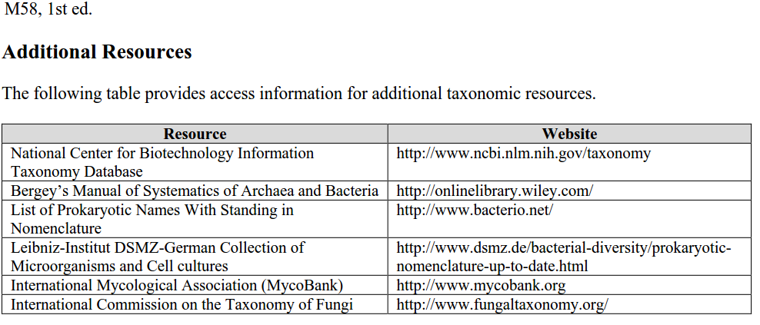

Index fungorum: http://www.indexfungorum.org/Names/Names.asp

